상품제안서
[송월타올] 아날도바시니 체인전사40 타올 (140g) | 상품코드: S37031

 |  |  |  |  |  |  | 02-713-8555 | www.synergygift.co.kr
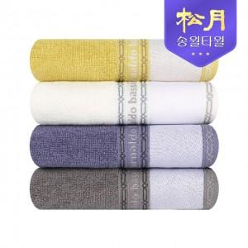

【상세/제작정보】

【인쇄/포장옵션】 | 풀칼라 / 포장지포장

【공급단가】 | 수량 | 50~ | 100~ | 500~ | 1,000~ | 2,000~
*VAT별도 | 단가 | 3,860원 | 3,710원 | 3,570원 | 3,430원 | 3,340원

【상품 URL】 | https://www.synergygift.co.kr:443/src/goods_detail.php?gdno=37031

